禾望电气
股票名称 | 号码 | 信息来源 | 预期买入价格 | 预期卖出价格 | 目前成本 | 止损价格 | 买入价格 | 单次操作原因 | 评分 | 目前浮动盈亏
禾望电气 | 603063 | 高老师直播间 +观察，一个攀升 |  | 47 | 36.22*1700 | 34.1 | 36.08*200 | 1. 急拉缓降，符合洗盘的手法 市场情绪过于积极，需要洗掉一部分散户，所以我认为是吸掉筹码 2. 下方筹码峰未松动，不认为主力出货 3. 短暂拉升，主力没有获利空间 4. 中报业绩良好，没有下跌理由 需要注意，是不是真的有大雷，感觉不太可能 | 35.46,37.21 64分 | 493.39 |  | 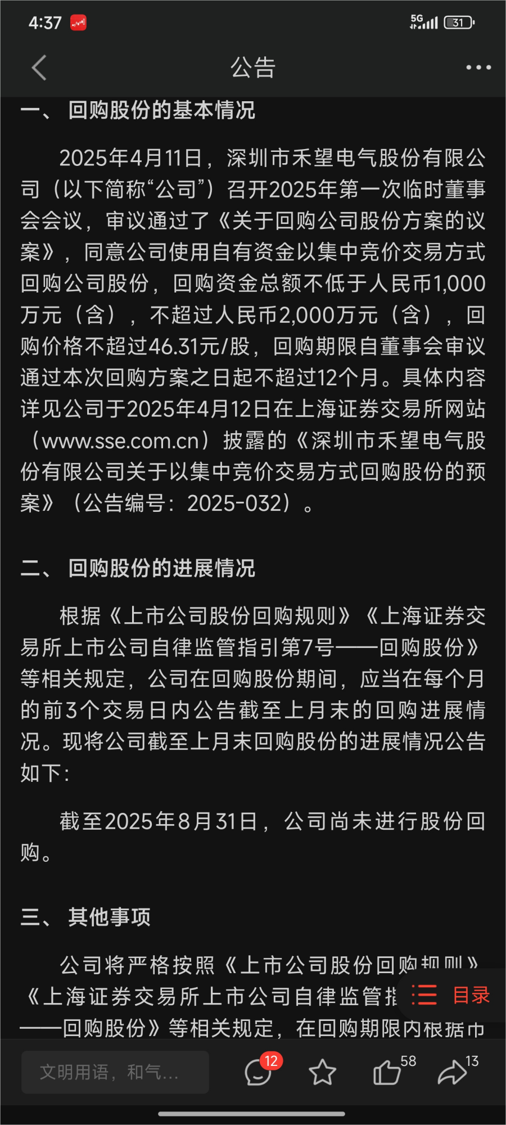
9.1 禾望电气发布回购公告 预计回购1000-2000w, 是不是回应之前减持的带来的风波？我认为应该是利好 4.11 通过回购，但是一直没有回购 到了9.1 仍然没有回购，是为什么？ 以韩的利益来讲话，他持有公司19.14的股票，总价值31.77亿，一千万只是三百分之一，肯定不会因为回购影响股价，最高不高于46元， 增加了市场上线，判断是利好 更新，四月份开始进行，无进展，份额较小。判断影响不大，但是可能会有情绪的影响
 |  |  |  |  |  | 34.02 * 1700 |  | 到达止损位置，全部卖出 | 100分，很坚决 | -3782
 |  |  |  |  |  |  |  |  |  |  | 到达止损位，这个股的股性不好，不适合我 下次应该明白，应该符合自己的体系的才是最好的

